VÍ DỤ MẪU
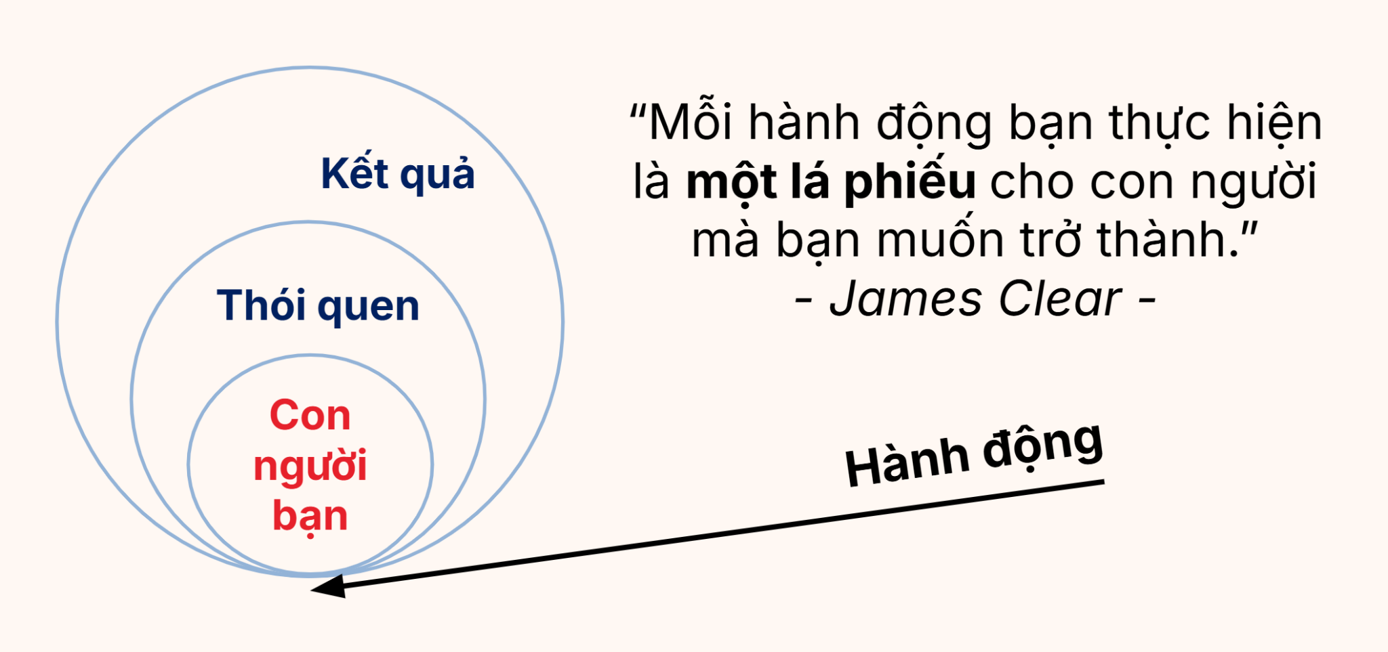
CHỈ CẦN 5 PHÚT ĐỂ LÀM CHỦ THÓI QUEN
Thiết lập | Bước 1: Nhìn lại bảng điểm thói quen | Bảng điểm thói quen | Đánh giá
 |  | Thức dậy buổi sáng | Thói quen bình thường |  |  |  |  |  |  |  |  |  |  |  |  | HABIT HACKS with Atomic Habit
 |  | Vệ sinh, uống 1 cốc nước | Thói quen tốt
 |  | Lướt điện thoại | Thói quen xấu
 |  | Nấu ăn | Thói quen tốt
 |  | Tắm | Thói quen bình thường
 |  | Đánh thức con | Thói quen bình thường
 |  | Trang điểm | Thói quen bình thường
 |  | Đi làm | Thói quen bình thường
 |  | Rửa bình, pha nước | Thói quen tốt
 |  | Mở lap top | Thói quen bình thường

 | Bước 2: Gọi tên thói quen | Thói quen mong muốn: | Tôi sẽ [Đọc sách mỗi ngày] để trở thành [Growth Champion]

 | Bước 3: Tạo thói quen | Giai đoạn | Kỹ thuật |  |  |  | Cách thực hiện |  |  |  |  |  |  |  | Hành động cụ thể tôi sẽ làm là
 |  | 1. Tín hiệu - Rõ ràng | Soi lại nhịp sinh học |  |  |  | Nhận diện Rửa bình, pha nước là "đòn bẩy" |  |  |  |  |  |  |  | Mỗi ngày rửa bình, pha nước xong thì mở Timer 5 phút đọc sách Đọc xong thì: - Tick the box vào scoreboard - Chụp màn hình gửi cho partner
 |  |  | Ghép thói quen mới |  |  |  | Đọc sách + Rửa bình, Pha nước
 |  | 2. Khát khao - Thu hút | Nghi thức tạo động lực |  |  |  | Mở Timer rồi mới đọc
 |  | 3. Phản hồi - Dễ dàng | Quy tắc 2 phút |  |  |  | Bắt đầu = 5 phút/ ngày
 |  | 4. Phần thưởng - Thỏa mãn | Ghi nhận nỗ lực |  |  |  | Thực hiện xong thì tick the box
 |  |  | Đôi bạn cùng tiến |  |  |  | Chia sẻ cho người bạn cùng tiến

 | Bước 4: Theo dõi thói quen | Ngày hôm nay, bạn đã bỏ phiếu cho con người bạn muốn trở thành?
Theo dõi |  | Day | 1 | 2 | 3 | 4 | 5 | 6 | 7 | 8 | 9 | 10 | 11 | 12 | 13 | 14 | 15 | 16 | 17 | 18 | 19 | 20 | 21
 |  | Kết quả | TRUE | FALSE | FALSE | FALSE | FALSE | FALSE | FALSE | FALSE | FALSE | FALSE | FALSE | FALSE | FALSE | FALSE | FALSE | FALSE | FALSE | FALSE | FALSE | FALSE | FALSE
 |  | Cảm xúc | 🥰
 | Nhớ 3 điều sau: Lỡ nhịp 1 ngày là không sao cả - Luôn có 1 người đồng hành - Luôn ghi nhận bản thân

